1GD-FR-0020
 |  |  |  |  |  |  | PROCESO DE GESTIÓN DOCUMENTAL |  |  |  |  |  |  |  |  | POLICÍA NACIONAL
Código:1GD-FR-0020
Fecha: 04/07/2018 |  |  |  |  |  |  | DIAGNÓSTICO INTEGRAL PARA LOS ARCHIVOS DE LA POLICÍA NACIONAL
Versión: 0

CIUDAD: Sibaté, Cundinamarca |  |  |  |  |  |  |  |  |  | FECHA ELABORACIÓN DEL DIAGNÓSTICO 10 de julio de 2021
RESPONSABLE DEL DILIGENCIAMIENTO: Subintendente LEONARDO RAMIREZ QUINTERO
A. IDENTIFICACIÓN
CÓDIGO Y NOMBRE DE LA UNIDAD: 4.14.23 ESCUELA DE POLICIA DE ANTISECUESTRO Y ANTIEXTORSION
FECHA DE CREACIÓN DE LA UNIDAD: 30 DE ENERO DE 2008 |  |  |  |  |  |  |  |  |  | ACTO ADMINISTRATIVO DE CREACIÓN DE LA UNIDAD: Resolución 00257 del 30 de Enero del 2008
DIRECCIÓN DE LA UNIDAD: KILOMETRO 20 VIA SIBATE |  |  |  |  |  |  |  |  |  | ACTO ADMINISTRATIVO VIGENTE DE LA UNIDAD: Resolución 00514 del 22 de Febrero del 2012
CORREO ELECTRÓNICO DE LA UNIDAD: esant.direc@policia.gov.co |  |  |  |  |  |  |  |  |  | TELÉFONO: 5159000 ext 20619 |  |  |  |  |  |  |  | IP: 20619
A.1 DIRECTOR, COMANDANTE O JEFE DE LA UNIDAD:
NOMBRE: |  |  | NILSON HERNAN FIGUEROA CORONADO
GRADO: |  |  | MAYOR
CARGO: |  |  | DIRECTOR
TIEMPO EN EL CARGO: |  |  |  | 3 meses 20 dias
A.2 ADMINISTRACIÓN DEL ARCHIVO
Jefe Grupo de Gestión Documental
NOMBRES Y APELLIDOS: LEONARDO RAMIREZ QUINTERO |  |  |  |  |  |  |  |  |  | CAPACITACIÓN O CURSOS EN GESTIÓN DOCUMENTAL Y ARCHIVÍSTICA
GRADO: SUBINTENDENTE |  |  |  |  |  |  |  |  |  | 1 | DIPLOMADO GESTION DOCUMENTAL Y ADMINISTRACION DE ARCHIVOS
CARGO: RESPONSABLE ARCHIVO |  |  |  |  |  |  |  |  |  | 2
TIEMPO EN EL PROCESO DE GESTIÓN DOCUMENTAL (Años, Meses, Días) 5 meses 19 dias |  |  |  |  |  |  |  |  |  | 3
TIEMPO EN LA INSTITUCIÓN (Años, Meses, Días) 12 años, 6 meses 1 dia |  |  |  |  |  |  |  |  |  | 4
CORREO INSTITUCIONAL leonardo.ramirez4052@correo.policia.gov.co |  |  |  |  |  |  |  |  |  | 5
No. CELULAR |  |  |  |  |  |  |  |  |  | 6
No IP DE LA OFICINA Y/O GRUPO 5159000 ext 20619 |  |  |  |  |  |  |  |  |  | 7
CONDICIÓN MÉDICO LABORAL Apto |  |  |  |  |  |  |  |  |  | 8
Funciones del Jefe Grupo de Gestión Documental
1 | Brindar la información que corresponda de acuerdo a la naturaleza del cargo, a quien la requiera, siguiendo los lineamientos de la normativa establecida
2 | Implementar el sistema de gestión integral de acuerdo con los lineamientos institucionales, efectuando mejora continua en los procesos que lo requieran.
3 | Dar buen uso a los elementos asignados bajo su responsabilidad, con el fin de mantenerlos disponibles para el servicio
4 | Realizar las actividades establecidas en la gestión documental, aplicando la normativa vigente
5 | Realizar las actividades establecidas para la implementación del sistema de gestión ambiental en la Policía Nacional.
6 | Guardar la reserva y confidencialidad de los documentos e información que sea de su conocimiento dentro del cumplimiento de sus funciones.
7 | Cumplir con las actividades establecidas a través de los roles asignados, diferentes a las funciones del cargo.
Responsable Archivo Central
NOMBRES Y APELLIDOS: LEONARDO RAMIREZ QUINTERO |  |  |  |  |  |  |  |  |  | CAPACITACIÓN O CURSOS EN GESTIÓN DOCUMENTAL Y ARCHIVÍSTICA
GRADO: SUBINTENDENTE |  |  |  |  |  |  |  |  |  | 1 | DIPLOMADO GESTION DOCUMENTAL Y ADMINISTRACION DE ARCHIVOS
CARGO: RESPONSABLE ARCHIVO |  |  |  |  |  |  |  |  |  | 2
TIEMPO EN EL PROCESO DE GESTIÓN DOCUMENTAL (Años, Meses, Días) 5 meses 19 dias |  |  |  |  |  |  |  |  |  | 3
TIEMPO EN LA INSTITUCIÓN (Años, Meses, Días) 12 años, 6 meses 1 dias |  |  |  |  |  |  |  |  |  | 4
CORREO INSTITUCIONAL leonardo.ramirez4052@correo.policia.gov.co |  |  |  |  |  |  |  |  |  | 5
No. CELULAR |  |  |  |  |  |  |  |  |  | 6
No IP DE LA OFICINA Y/O GRUPO 5159000 ext 20619 |  |  |  |  |  |  |  |  |  | 7
CONDICIÓN MÉDICO LABORAL Apto |  |  |  |  |  |  |  |  |  | 8
Funciones del Responsable Archivo Central
1 | Brindar la información que corresponda de acuerdo a la naturaleza del cargo, a quien la requiera, siguiendo los lineamientos de la normativa establecida
2 | Implementar el sistema de gestión integral de acuerdo con los lineamientos institucionales, efectuando mejora continua en los procesos que lo requieran.
3 | Dar buen uso a los elementos asignados bajo su responsabilidad, con el fin de mantenerlos disponibles para el servicio
4 | Realizar las actividades establecidas en la gestión documental, aplicando la normativa vigente
5 | Realizar las actividades establecidas para la implementación del sistema de gestión ambiental en la Policía Nacional.
6 | Guardar la reserva y confidencialidad de los documentos e información que sea de su conocimiento dentro del cumplimiento de sus funciones.
7 | Cumplir con las actividades establecidas a través de los roles asignados, diferentes a las funciones del cargo.
TALENTO HUMANO
GRADO | APELLIDOS Y NOMBRES |  |  |  |  | CÉDULA | CARGO ACTUAL | No. De Celular | TIEMPO DE SERVICIO EN LA UNIDAD |  |  | TIEMPO EN EL PROCESO DE GESTIÓN DOCUMENTAL |  |  | NIVEL ACADÉMICO |  |  |  |  | CONDICIÓN MÉDICO LABORAL
 |  |  |  |  |  |  |  |  | Años | Meses | Días | Años | Meses | Días
SI | LEONARDO RAMIREZ QUINTERO |  |  |  |  |  | RESPONSABLE ARCHIVO |  |  | 5 | 19 |  | 5 | 19 | Diplomado de gestion documental y administracion de archivos. |  |  |  |  | apto

A.3 NIVEL Y TIPO DE ARCHIVO
NIVEL DE LA UNIDAD |  |  |  |  |  | Asesor |  | Control |  | Operativo |  |  |  | Administrativo |  |  |  |  | Docente
 |  |  |  |  |  |  |  |  |  |  |  |  |  |  |  |  |  |  | X
JURISDICCIÓN |  |  |  |  |  | Dirección |  |  | Oficina Asesora |  |  | Región |  | Metropolitana |  | Departamento |  |  | Escuela de Policía |  |  |  | Centro de Instrucción
 |  |  |  |  |  |  |  |  |  |  |  |  |  |  |  |  |  |  | X
MISIÓN DE LA UNIDAD |  |  |  |  |  | capacitar y entrenar al personal de la Policía Nacional comprometido en la lucha contra el secuestro y la extorsión, mediante el desarrollo de programas académicos, fundamentados en el respeto de los convenios y tratados internacionales, los principios y valores institucionales con alto sentido de profesionalismo en la lucha contra el flagelo del Secuestro y la Extorsión.
SISTEMA DE ARCHIVO |  |  |  |  |  | Centralizado |  |  |  |  |  |  | Descentralizado
 |  |  |  |  |  | X
CLASES DE ARCHIVOS |  |  |  |  |  | Archivo de Gestión |  | Archivo de Central |  | Archivo Intermedio |  |  | Archivo Histórico |  |  | Número de Depósitos
 |  |  |  |  |  | X |  | X |  |  |  |  |  |  |  | 1
NUMERO DE DEPENDENCIAS |  |  |  |  |  | Operativas |  |  |  |  |  |  |  | Administrativas
 |  |  |  |  |  |  |  |  |  |  |  |  |  | 4
SERVICIOS QUE PRESTA |  |  |  |  |  | EL GRUPO DE GESTIÓN DOCUMENTAL - ARCHIVO CENTRAL PRESTA LOS SIGUIENTES SERVICIOS
 |  |  |  |  |  | 1 | Transferencias Documentales |  |  |  |  | Periodicidad |  | Trimestral | Cantidad |  | 4 | Origen |  | Interno
 |  |  |  |  |  | 2 | Asesorías y Acompañamientos |  |  |  |  |  |  | Mensual |  |  | 1 |  |  | Interno
 |  |  |  |  |  | 3 | Prestamos y Consultas de Documentos |  |  |  |  |  |  | Anual |  |  | 0 |  |  | Interno Y Externo
 |  |  |  |  |  | 4
 |  |  |  |  |  | 5
 |  |  |  |  |  | 6
 |  |  |  |  |  | 7
 |  |  |  |  |  | PROCESOS TÉCNICOS DE REPROGRAFÍA DESARROLLADOS
 |  |  |  |  |  | DIGITALIZACIÓN | Unidad de Conservación | Periodicidad | Cantidad | MICROFILMACIÓN |  |  | Soporte |  |  |  | Periodicidad |  |  | Cantidad
...
B1. DATOS GENERALES Y UBICACIÓN DEL DEPÓSITO DE ARCHIVO
Accesorio |  |  |  |  |  |  |  | Cantidad | Accesorio |  |  |  |  | Cantidad | Accesorio |  |  |  |  |  |  | Cantidad
Cuenta con extintores CO2 (cuantos): |  |  |  |  |  |  |  | 0 | Termohigrómetros |  |  |  |  | 1 | Puestos de Trabajo |  |  |  |  |  |  | 1
Cuenta con extintores Multipropósito(cuantos): |  |  |  |  |  |  |  | 1 | Equipos de Computo |  |  |  |  | 1 | Teléfonos |  |  |  |  |  |  | 1
Cuenta con extractores de aire (cuantos): |  |  |  |  |  |  |  | 1 | Escáneres |  |  |  |  | 0 | Unidades de Conservación (Cajas) |  |  |  |  |  |  | 112
Cuenta con sensores de movimiento: |  |  |  |  |  |  |  | 0 | Impresoras |  |  |  |  | 0 | Unidades de Conservación (Carpetas) |  |  |  |  |  |  | 483
Deshumidificadores |  |  |  |  |  |  |  | 1 | Fotocopiadoras |  |  |  |  | 0 | Equipos de Microfilmación |  |  |  |  |  |  | 0
Otros, cuales?
EVIDENCIA FOTOGRÁFICA
SE DEBERÁ ANEXAR FOTOGRAFÍAS QUE DEN CUANTA DE LAS CONDICIONES TÉCNICAS MÍNIMAS QUE PRESENTA LA ESTRUCTURA DEL ARCHIVO, EQUIPAMIENTO Y MOBILIARIO, ESTANTERÍA, SEÑALÉTICA Y SEGURIDAD, LAS ÁREAS COLINDANTES Y EL ESTADO DE LA INFORMACIÓN ADMINISTRADA POR LA UNIDAD

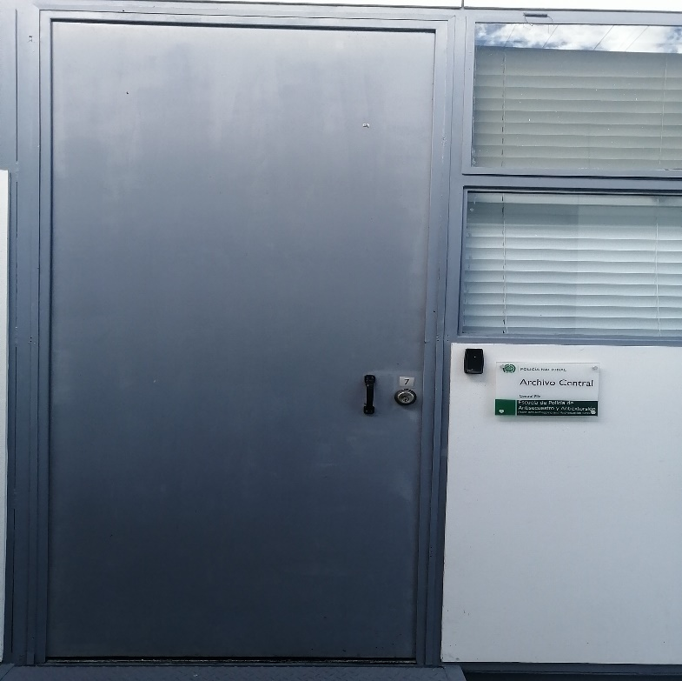
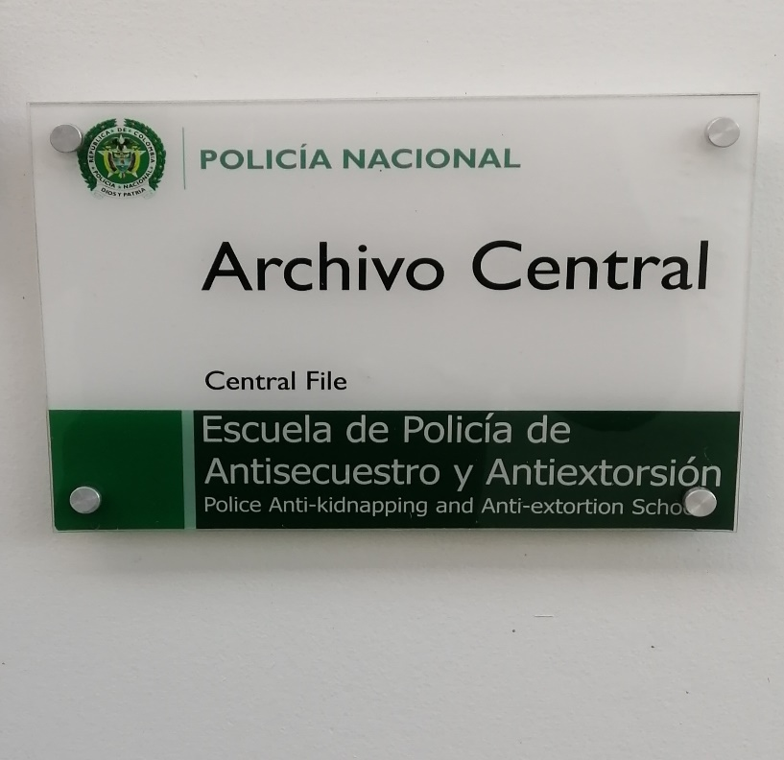
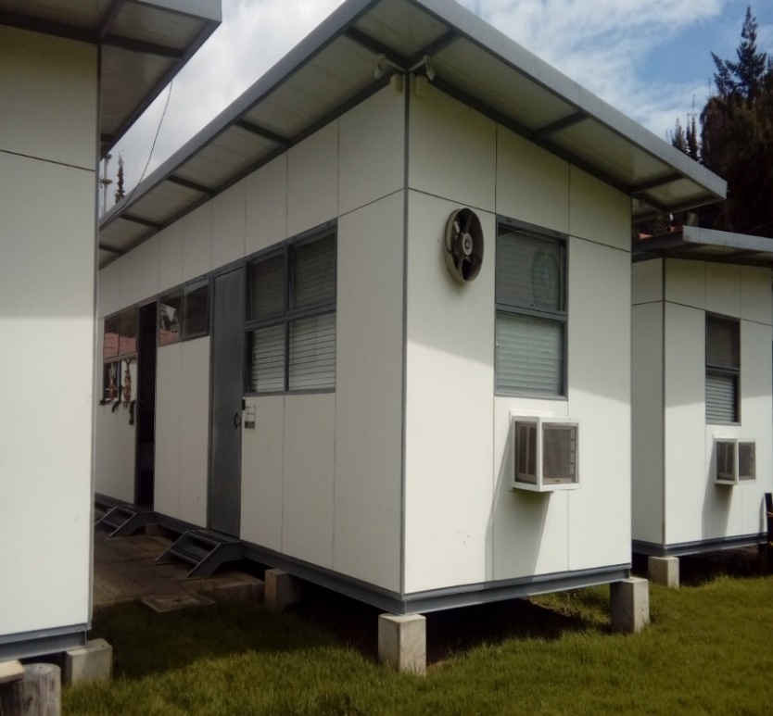
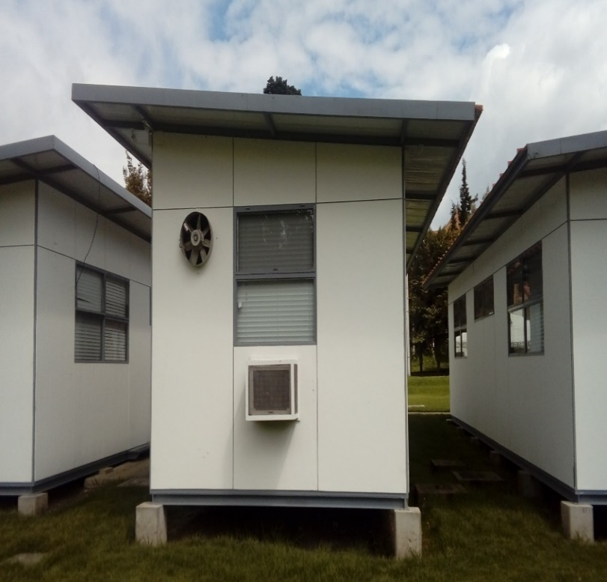
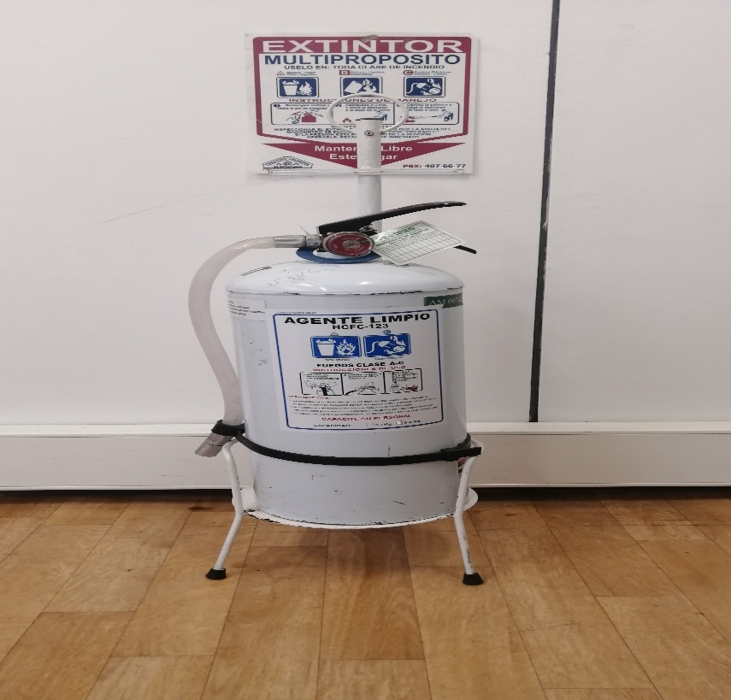
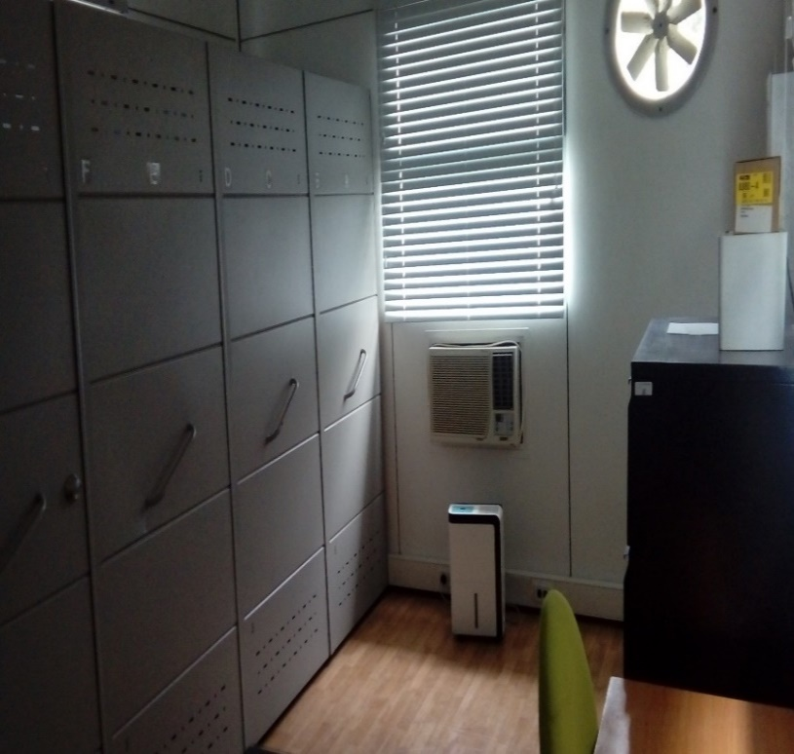

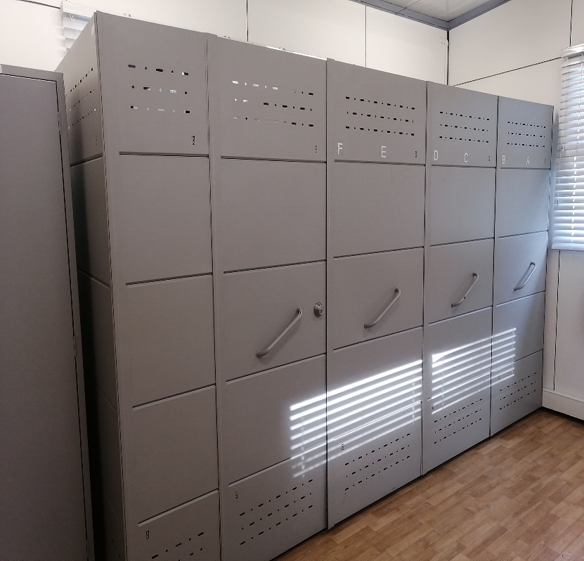
...
 |  |  |  |  |  |  |  |  |  |  | DEPENDENCIA PRODUCTORA:
...
 |  |  |  |  |  | Cantidades de Unidades de Conservación Cajas |  | Cantidad Soporte Documental
 |  | 1 | 1 | 2019 |  | 84 |  | Archivo de Gestión | Papel (carpetas) | Análogo | Digital | Planos | Libros | Videos | Fotografías
 |  | 2 | 7 | 2021 |  |  |  |  | X
 |  | 15 | 1 | 2008 |  | 127 |  | Archivo Central | Papel (carpetas) | Análogo | Digital | Planos | Libros | Videos | Fotografías
...
B. Inspección y mantenimiento de sistemas de almacenamiento e instalaciones físicas |  |  |  |  |  |  | Archivo de Gestión |  |  | • Periódicamente se realiza la verificación del estado de conservación de los materiales constructivos de las instalaciones, estantería y mobiliario. • Con el apoyo del señor Intendente JOSE DANIEL GALVIS CARREÑO, Responsable de telemática de la unidad, se realiza control de identificación de factores de alteración y redes de energía. • Constantemente se pasa revista a los stand donde es almacenada la documentación producida por cada oficina de la unidad evitando que se guarden elementos que no corresponden y evitar los focos de suciedad. |  |  | GS-2021-000868-ESANT
C. Saneamiento ambiental: desinfección, desratización y desinsectación |  |  |  |  |  |  | Archivo de Gestión |  |  | • Se realiza la limpieza en cada uno de los stan donde se encuentra el archivo de gestión de cada oficina, evitando que se almacene polvo y la proliferación de microorganismos que puedan dañar el acervo documental, así mismo dentro del archivo central se realiza la limpieza con aspiradora y se cuenta con el control de las condiciones ambientales: humedad, temperatura y ventilación. • Teniendo en cuenta que esta Escuela de Especialidad no cuenta con rubro propio, las fumigaciones que se realizan en las instalaciones se llevan a cabo en la periodicidad que las efectúa la Escuela de Suboficiales Gonzalo Jiménez de Quesada. |  |  | GS-2021-000868-ESANT
D. Monitoreo y control de condiciones ambientales |  |  |  |  |  |  | Archivo de Gestión |  |  | • En el archivo central de esta unidad se cuenta con controles ambientales como, deshumificador, ventilación, termohigometro, y se llevan a cabo los registros de mediciones de control ambiental según los parámetros indicados en el programa. |  |  | GS-2021-000868-ESANT |  |  | Semestral
E. Almacenamiento y re-almacenamiento |  |  |  |  |  |  | Archivo de Gestión |  |  | • Teniendo en cuenta que la Escuela de Antisecuestro y Antiextorsión fue creada en el año 2008, la cantidad de documentación que reposa en las unidades de conservación tanto en los archivos de gestión como en el archivo central y basado en la eliminación documental que se ha realizado, los stad aún tiene espacio suficiente para almacenamiento. • Adicionalmente la cantidad de documentos que se conservan es bajo teniendo en cuenta que la mayoría de información se remite mediante el aplicativo Gestor de Contenidos Policiales (GECOP). |  |  | GS-2021-000868-ESANT |  |  | Semestral
F. Prevención de emergencias y atención de desastres. |  |  |  |  |  |  | Archivo de Gestión |  |  | • Se realizó el plan de atención de emergencias y atención de desastres para archivos y reacción en caso de siniestros. • Mediante acta No. 00237 del 13/03/2019 se sensibilizó al personal de planta sobre los diferentes procedimientos a realizarse respecto a la conservación del patrimonio documental en el evento de una emergencia natural o antropogénica según los parámetros indicados en el programa |  |  | GS-2021-000868-ESANT |  |  | Semestral
PLAN DE CONSERVACIÓN PREVENTIVA
Programa |  |  |  |  |  |  | Clase de Archivo |  |  | Actividad |  |  | Evidencia |  |  | periodicidad |  |  |  |  | Observaciones
A. Preservación digitla a largo plazo |  |  |  |  |  |  |  |  |  | no aplica |  |  | no aplica |  |  | no aplica
EVIDENCIA FOTOGRÁFICA
SE DEBERÁ ANEXAR FOTOGRAFÍAS QUE DEN CUANTA DE LAS CONDICIONES DE ORGANIZACIÓN, ADMINISTRACIÓN, CUSTODIA Y CONSERVACIÓN DE LOS ACERVOS DOCUMENTALES
Plan de conservación de preventiva
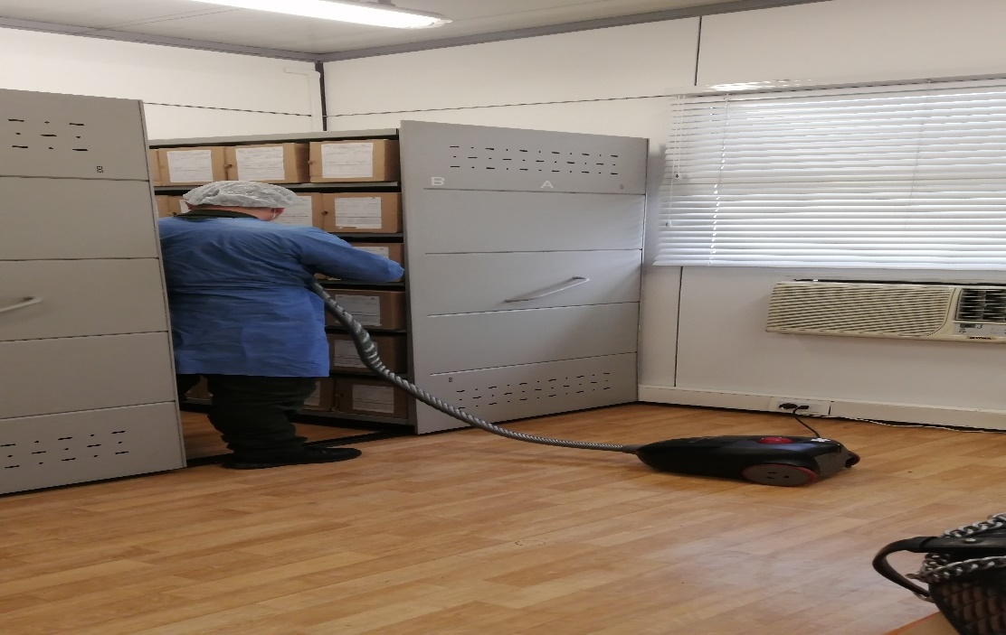
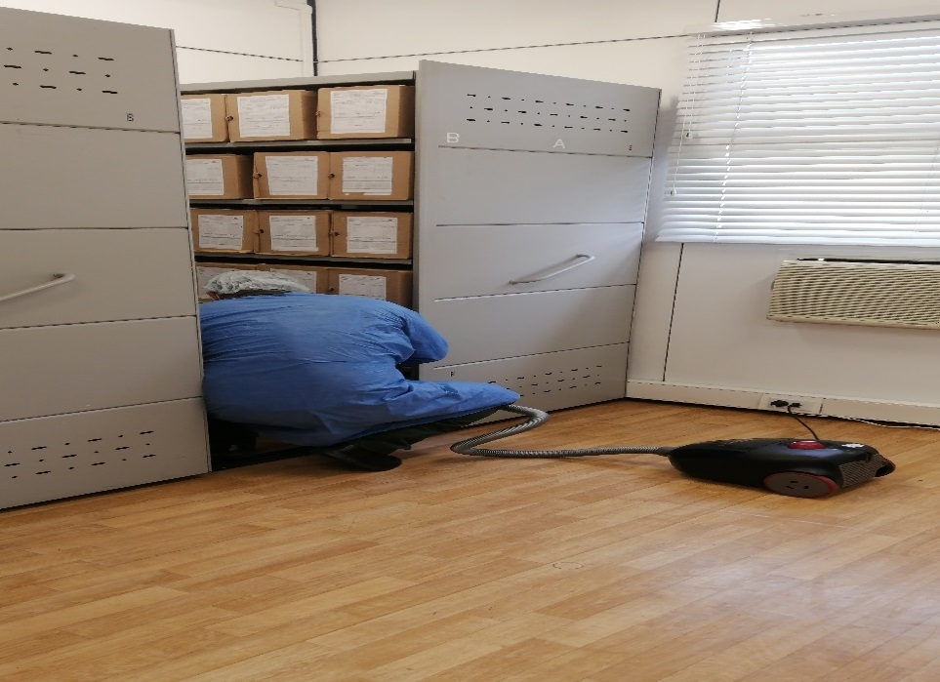
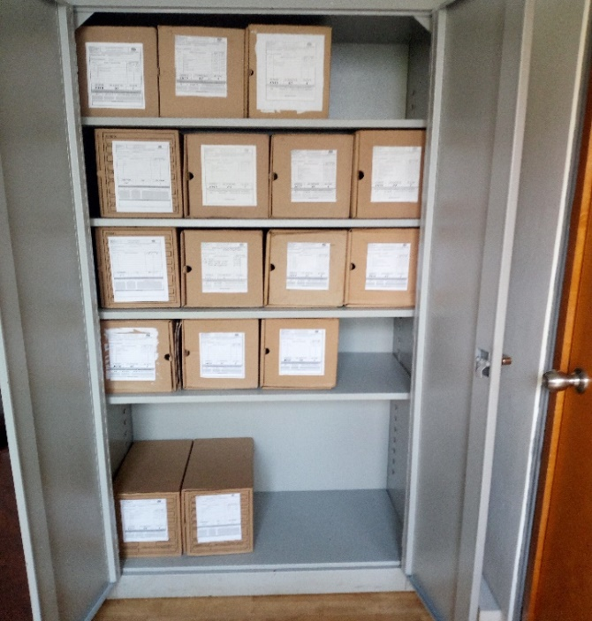
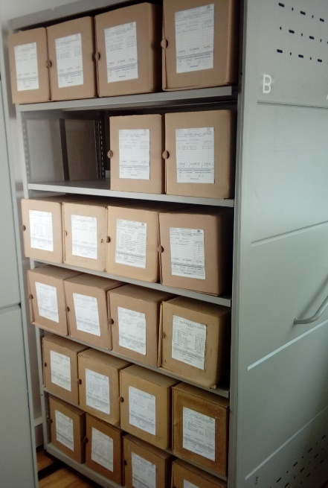

Fecha de Elaboración |  |  |  | DD | MES | AÑO |  | Fecha de Elaboración |  | DD | MES | AÑO |  |  |  | VISTO BUENO JEFE DE LA UNIDAD
Diagnostico Elaborado por: |  |  |  |  |  |  |  | Jefe Grupo de Gestión Documental |  |  |  |  |  |  |  | Comandante de Unidad
 |  |  |  | Grado Nombres y Apellidos |  |  |  |  |  | Grado Nombres y Apellidos |  |  |  |  |  |  | Grado Nombres y Apellidos

Firma |  |  |  |  |  |  |  | Firma |  |  |  |  |  |  |  |  | Firma

